ОБЩЕКОМАНДНЫЙ
Министерство физической культуры и спорта Хабаровского края КГБОУ ДО "ХКЦРТДиЮ" КГАУ "Краевой центр развития спорта" РОО "Федерация спортивного туризма Хабаровского края"
Открытые краевые соревнования по спортивному туризму на пешеходных дистанциях
7-10 декабря 2017 года |  |  |  |  |  |  |  |  | г.Хабаровск, спортивный зал КГБОУ ДО "ХКЦРТДиЮ"
Протокол общекомандного зачета в дисциплине: "дистанция - пешеходная - связка" 3 класса, код ВРВС 0840241811Я ЮНОШИ/ДЕВУШКИ_16-18 МУЖСКИЕ СВЯЗКИ
№ | Делегация | Территория | Представитель | Дистанция пешеходная - группа | Дистанция пешеходная-связка | Дистанция пешеходная | Сумма очков | Место | Прим
1 | СТК "Легион-ЦРТДЮ" | УГО, Приморский край | Хребтищев Г.Г. | 760 | 676 | 664 | 2100 | 1
2 | Сборная Хабаровского района | Хабаровский район | Скотнев А.Н. | 360 | 586 | 830 | 1776 | 2
3 | Сборная города Хабаровска | город Хабаровск | Хабло Г.К. | 400 | 572 | 565 | 1537 | 3
4 | Команда "ПРИМаТУР" | ХМР, Приморский край | Галкин А.В. | 400 | 502 | 618 | 1520 | 4
5 | Сборная Бикинского района | Бикинский район | Халтурин М.В. | 300 | 463 | 449 | 1212 | 5
6 | СТК "Вымпел" | г.Хабаровск | Сенотрусов. | 330 | 417 | 445 | 1192 | 6
7 | Сборная Нанайского района | Нанайский район | Бельды А.В. | 280 | 302 | 368 | 950 | 7
8 | Сборная района им.Лазо | район им.Лазо | Ермолова С.А. | 0 | 179 | 366 | 545 | 8
9 | СТК "Сириус" | НМР, Приморский край | Мельникова Т.Н. | 0 | 199 | 160 | 359 | 9
10 | Сборная ДДТ г.Комсомольска-на-Амуре | г.Комсомольск-на-Амуре | Юрина А.С. | 0 | 0 | 190 | 190 | 10
11 | Команда "Крепкий орешек" | Приморский край | Новокшанова Л.А. | 0 | 0 | 111 | 161 | 11
12 | СТК "Азимут" | г.Хабаровск | Ткач А.А. | 0 | 0 | 92 | 92 | 12
13 | КСТиО "Норд" | г.Хабаровск | Иванова Л.А. | 0 | 0 | 33 | 33 | 13
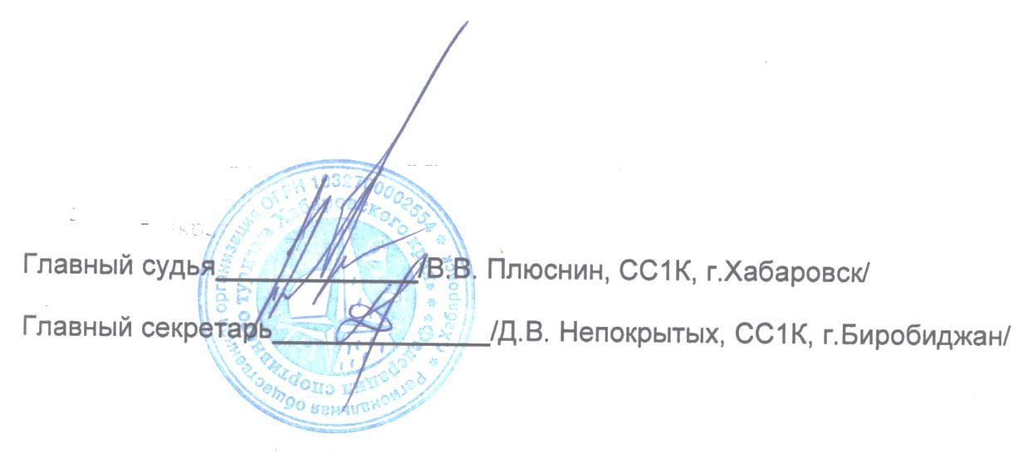
Главный судья_________________________ /В. В. Плюснин, СС1К, г. Хабаровск/
Главный секретарь _____________________ /Д. В. Непокрытых, СС1К, г. Биробиджан/

